整体
 | 整体产品

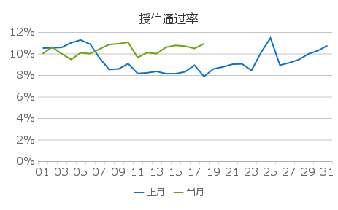
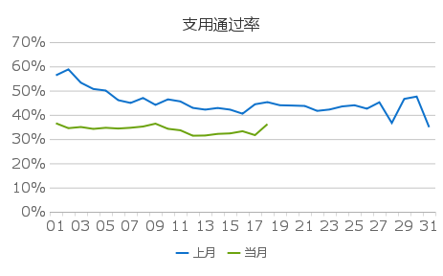
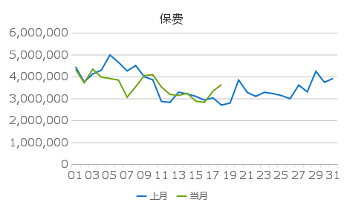

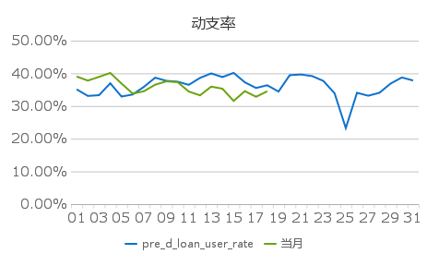
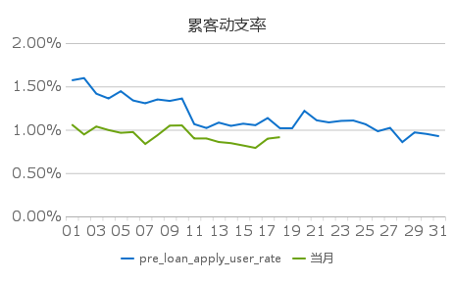
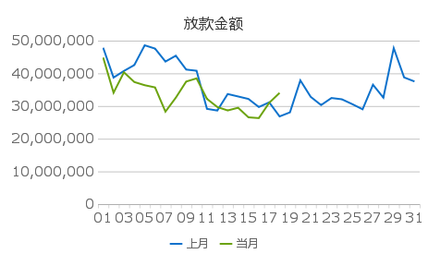

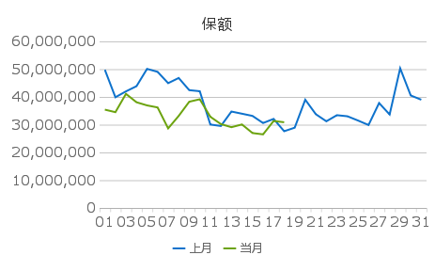
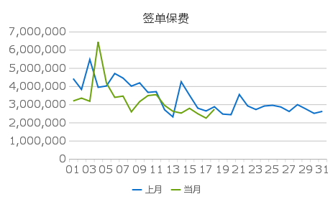
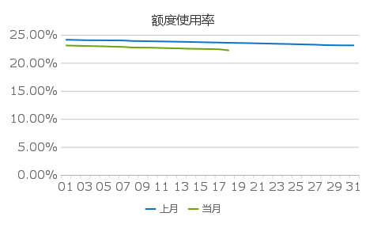

 | 日期 | 授信通过率 |  | 支用通过率 |  | 动支率 |  | 累客动支率 |  | 额度使用率 |  | 放款金额 |  | 保额 |  | 保费 |  | 签单保费
 |  | 上月 | 当月 | 上月 | 当月 | 上月 | 当月 | 上月 | 当月 | 上月 | 当月 | 上月 | 当月 | 上月 | 当月 | 上月 | 当月 | 上月 | 当月
20190618 | 01 | 10.51% | 9.98% | 56.32% | 36.53% | 35.11% | 39.03% | 1.57% | 1.06% | 24.12% | 23.10% | 47824832.04 | 44830502.40 | 49782074.28 | 35415176.24 | 4439371.88 | 4324730.54 | 4415158.56 | 3184365.95
 | 02 | 10.53% | 10.60% | 58.77% | 34.51% | 33.09% | 37.78% | 1.60% | 0.95% | 24.09% | 23.06% | 38698809.04 | 34071036.04 | 39878892.40 | 34506605.51 | 3750752.34 | 3713801.11 | 3819095.08 | 3341734.67
 | 03 | 10.57% | 9.98% | 53.28% | 34.99% | 33.32% | 38.92% | 1.42% | 1.04% | 24.04% | 23.02% | 40731750.65 | 40313318.91 | 42000433.80 | 41099323.54 | 4113951.17 | 4330326.45 | 5465957.77 | 3168243.30
 | 04 | 11.01% | 9.45% | 50.68% | 34.21% | 36.96% | 40.12% | 1.36% | 1.00% | 24.03% | 22.98% | 42530559.49 | 37346568.11 | 43863451.35 | 38080585.96 | 4289447.35 | 3971889.33 | 3935546.92 | 6432479.49
 | 05 | 11.26% | 10.08% | 50.03% | 34.67% | 32.90% | 36.89% | 1.44% | 0.96% | 24.02% | 22.94% | 48572591.09 | 36368154.31 | 50102300.04 | 36943963.65 | 4982149.95 | 3906729.78 | 4009017.90 | 4174685.41
 | 06 | 10.88% | 9.99% | 46.07% | 34.36% | 33.53% | 33.80% | 1.34% | 0.97% | 24.01% | 22.89% | 47566789.39 | 35697603.28 | 49041782.74 | 36209753.93 | 4648533.52 | 3837227.18 | 4696805.83 | 3382079.56
 | 07 | 9.58% | 10.42% | 44.92% | 34.68% | 35.87% | 34.52% | 1.31% | 0.84% | 23.99% | 22.84% | 43597950.14 | 28285874.80 | 44957191.35 | 28660325.69 | 4255428.69 | 3056958.74 | 4445086.15 | 3452731.85
 | 08 | 8.52% | 10.84% | 46.97% | 35.19% | 38.67% | 36.52% | 1.35% | 0.94% | 23.90% | 22.74% | 45391439.93 | 32552144.29 | 46819715.24 | 33154948.20 | 4502439.54 | 3532215.41 | 4000513.41 | 2588186.00
 | 09 | 8.57% | 10.92% | 44.12% | 36.37% | 37.71% | 37.55% | 1.33% | 1.05% | 23.88% | 22.72% | 41152799.35 | 37487557.68 | 42435927.90 | 38268372.60 | 3988565.82 | 4042622.55 | 4180956.23 | 3148436.71
 | 10 | 9.07% | 11.05% | 46.40% | 34.25% | 37.45% | 37.32% | 1.36% | 1.05% | 23.85% | 22.71% | 40794551.89 | 38458351.13 | 42051689.93 | 39158123.21 | 3850618.73 | 4082520.94 | 3655707.35 | 3480344.58
 | 11 | 8.15% | 9.63% | 45.55% | 33.64% | 36.48% | 34.43% | 1.06% | 0.90% | 23.82% | 22.65% | 29142373.83 | 32192738.80 | 30058700.68 | 32849764.13 | 2862465.11 | 3524345.88 | 3698031.00 | 3532994.10
 | 12 | 8.21% | 10.09% | 42.88% | 31.40% | 38.60% | 33.27% | 1.02% | 0.90% | 23.79% | 22.61% | 28614096.75 | 29695041.08 | 29522710.57 | 30207472.93 | 2819288.05 | 3185217.65 | 2701137.94 | 2941632.78
 | 13 | 8.34% | 9.99% | 42.16% | 31.48% | 39.98% | 35.93% | 1.08% | 0.86% | 23.76% | 22.57% | 33672850.06 | 28645488.48 | 34734037.06 | 29093922.21 | 3285601.52 | 3135416.45 | 2310268.23 | 2618973.54
 | 14 | 8.13% | 10.59% | 42.84% | 32.15% | 38.85% | 35.30% | 1.04% | 0.85% | 23.73% | 22.52% | 32927222.74 | 29475288.52 | 33950831.01 | 30078827.98 | 3205082.22 | 3235559.58 | 4241291.53 | 2515465.52
 | 15 | 8.13% | 10.76% | 42.16% | 32.35% | 40.14% | 31.57% | 1.07% | 0.82% | 23.69% | 22.49% | 32164107.27 | 26546234.81 | 33153145.47 | 26983795.05 | 3098309.62 | 2876425.21 | 3504124.19 | 2780531.17
 | 16 | 8.30% | 10.69% | 40.48% | 33.25% | 37.25% | 34.55% | 1.05% | 0.79% | 23.65% | 22.46% | 29692153.48 | 26308049.85 | 30592587.81 | 26506900.94 | 2921420.23 | 2818259.51 | 2787853.65 | 2481795.91
 | 17 | 8.92% | 10.47% | 44.37% | 31.64% | 35.52% | 32.83% | 1.14% | 0.90% | 23.62% | 22.42% | 31134781.86 | 30991298.68 | 32076254.56 | 31338897.32 | 3029103.13 | 3329760.72 | 2633326.26 | 2240680.56
 | 18 | 7.87% | 10.92% | 45.26% | 36.16% | 36.36% | 34.52% | 1.02% | 0.91% | 23.58% | 22.22% | 26820027.78 | 34016704.91 | 27639992.86 | 30872629.05 | 2695708.66 | 3629176.02 | 2867660.33 | 2728094.46
 | 19 | 8.58% |  | 43.97% |  | 34.42% |  | 1.02% |  | 23.55% |  | 28064603.36 |  | 28917241.89 |  | 2790777.06 |  | 2462793.48
 | 20 | 8.76% |  | 43.84% |  | 39.44% |  | 1.22% |  | 23.52% |  | 37844606.93 |  | 38996119.74 |  | 3838698.21 |  | 2428720.11
 | 21 | 9.01% |  | 43.68% |  | 39.65% |  | 1.11% |  | 23.48% |  | 32802845.54 |  | 33776578.42 |  | 3273110.35 |  | 3538725.37
 | 22 | 9.04% |  | 41.64% |  | 39.16% |  | 1.08% |  | 23.44% |  | 30292386.67 |  | 31216396.96 |  | 3096197.33 |  | 2913349.50
 | 23 | 8.44% |  | 42.21% |  | 37.68% |  | 1.10% |  | 23.40% |  | 32453426.53 |  | 33418602.72 |  | 3280646.51 |  | 2713399.76
 | 24 | 10.09% |  | 43.48% |  | 33.90% |  | 1.11% |  | 23.37% |  | 32063700.27 |  | 33029533.40 |  | 3222056.82 |  | 2906107.23
 | 25 | 11.45% |  | 43.97% |  | 23.24% |  | 1.06% |  | 23.32% |  | 30588757.96 |  | 31499453.93 |  | 3131058.90 |  | 2946234.28
 | 26 | 8.92% |  | 42.55% |  | 34.05% |  | 0.98% |  | 23.28% |  | 29005718.80 |  | 29875301.05 |  | 2986565.55 |  | 2854172.40
 | 27 | 9.15% |  | 45.19% |  | 33.15% |  | 1.02% |  | 23.24% |  | 36515398.73 |  | 37797544.43 |  | 3609862.99 |  | 2606268.22
 | 28 | 9.44% |  | 36.66% |  | 34.05% |  | 0.86% |  | 23.16% |  | 32567503.20 |  | 33673369.24 |  | 3301720.91 |  | 2981776.44
 | 29 | 9.97% |  | 46.59% |  | 36.89% |  | 0.97% |  | 23.14% |  | 47707729.49 |  | 50298397.66 |  | 4238207.10 |  | 2746606.89
 | 30 | 10.27% |  | 47.55% |  | 38.73% |  | 0.95% |  | 23.12% |  | 38752947.27 |  | 40527467.94 |  | 3738641.16 |  | 2502010.99
 | 31 | 10.74% |  | 34.91% |  | 37.81% |  | 0.93% |  | 23.12% |  | 37514866.18 |  | 38990673.84 |  | 3908994.55 |  | 2612336.71

 | 指标名称 |  | 统计口径
 | 授信通过率 |  | 当日授信成功人数/当日授信申请人数
 | 支用通过率 |  | 当日支用成功人数/当日支用申请人数
 | 保费 |  | 指放款应收保费收入
 | 动支率 |  | 当日授信成功且当日支用申请人数/当日授信成功人数
 | 累客动支率 |  | 当日支用申请人数/累计授信成功人数
 | 放款金额 |  | 用户申请借款核准通过的金额
 | 保额 |  | 众安承保的金额
 | 签单保费 |  | 众安签单的保费
 | 额度使用率 |  | 在贷本金余额/有效授信额度

